Tuto
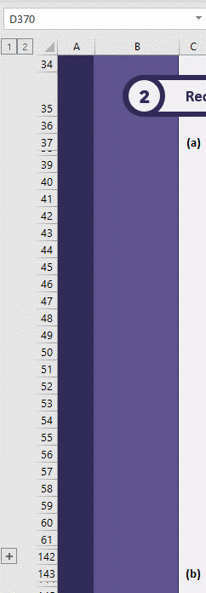

Afin d'ajouter des lignes aux tableaux de recommandations et de mesures équivalentes, veuillez cliquer sur les "+" à gauche du fichier.

A_Recommandations
 |  |  | Conditionnalité Audit Énergétique
 |  |  | En vertu de l'article 22bis du réglement FAR

Informations générales
1

(a) | Numéro NIM :

 | Merci de n'indiquer que les derniers numéros. Par exemple, si le numéro NIM est "FR000000000000123", veuillez n'indiquer que "123".

(b) | Dénomination de l'installation :

(c) | Base pour les recommandations
 | Merci d'indiquer s'il s'agit d'un audit énergétique ou d'un audit énergétique interne dans le cadre d'un système de management de l'énergie

(d) | L'entreprise a eu des recommandations émises entre 2019 et 2022 :

 | Pour plus de précisions, veuillez vous référer à l'article 22bis(1)(f) du reglement FAR et la section 4.2 de la Guidance 12

(e) | Dates des recommandations émises devant être prises en compte : |  |  | 2019 |  | 2020 |  | 2021 |  | 2022
 | Plusieurs années peuvent être prises en compte

(f) | Dans les audits, des recommandations sont en lien avec des procédés industriels de l'installation SEQE-UE concernée :

 | Pour plus de précisions, veuillez vous référer à la section 4.7 de la Guidance 12

(g) | Commentaires (facultatif)

Recommandations en lien avec le procédé industriel de l'installation SEQE-UE
2

(a) | Recommandations mises en oeuvre au 30 mai 2024

 | Les éléments justificatifs de mise en oeuvre sont à mettre à la disposition du vérificateur.
 | Veuillez indiquer ci-dessous les recommandations d'efficacité énergétique mises en oeuvre au 30 mai 2024 :
 | Recommandations |  |  |  | Commentaires

(b) | Recommandations non mises en oeuvre au 30 mai 2024 et faisant l'objet d'au moins une dérogation

 | Les éléments justificatifs de mise en oeuvre des dérogations sont à préparer par l'exploitant et à mettre à disposition du vérificateur
 | Pour avoir plus de précisions et d'explications concernant les conditions, veuillez vous référer aux textes suivants :
 |  | - Temps de retour sur investissement : Article 22bis(1)(a) du FAR et section 4.4 de la Guidance 12
 |  | - Investissement déraisonnable : Article 22bis(1)(b) du FAR et section 4.5 de la Guidance 12
 |  | - Condition de fonctionnement spécifique non produite : Article 22bis(1)(e) du FAR et section 4.6 de la Guidance 12
 |  | - Mesure équivalente :Article 22bis(1)(c) du FAR et section 4.8 de la Guidance 12
 | Veuillez indiquer ci-dessous les recommandations de l'audit énergétique non mises en oeuvre au 30 mai 2024 mais faisant l'objet d'au moins une dérogation :
N° | Recommandations |  |  |  | TRI > 3 ans ? |  | Origine du TRI |  | Investissement déraisonnable |  | Type de dérogation - Investissement déraisonnable |  | Condition de fonctionnement spécifique non produite |  | Mesure équivalente |  | Commentaires
1
2
3
4
5
6
7
8
9
10
11
12
13
14
15
16
17
18
19
20

(C) | Recommandations non mises en oeuvre au 30 mai 2024 devant être mises en œuvre (ou remplacées) au 31 mars 2026 ou les années suivantes pour récupérer l'allocation

N° | Recommandations |  |  |  | Date mise en oeuvre prévue |  | Commentaires
a
b
c
d
e
f
g
h
i
j
k
l
m
n
o
p
q
r
s
t

Mesures équivalentes
3

 | Les éléments justificatifs des mesures équivalentes sont à préparer par l'exploitant et à mettre à disposition du vérificateur.
 | Veuillez indiquer ci-dessous les mesures équivalentes mises en oeuvre :
 | (Une mesure équivalente peut être utilisée pour plusieurs recommandations)
 | Mesure équivalente associée |  |  |  | Recommandation remplacée |  |  |  |  |  |  | Réduction GES (tCO2e) Mesure équivalente |  | Réduction GES (tCO2e) Recommandation remplacée |  | Commentaires

